Przykładowe loty
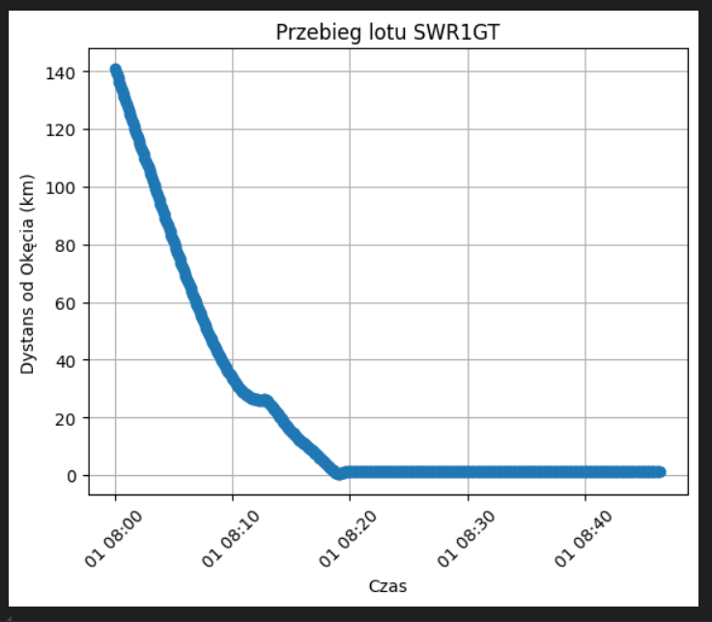
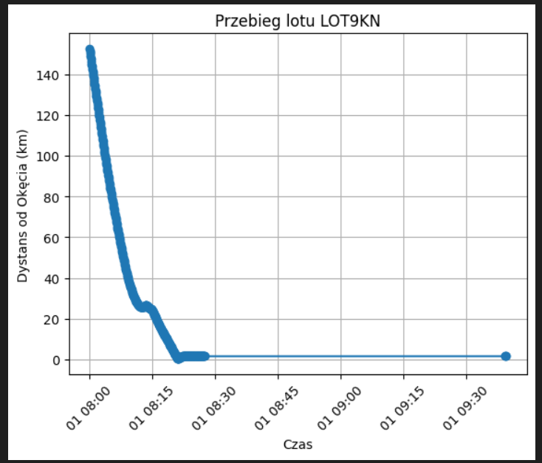
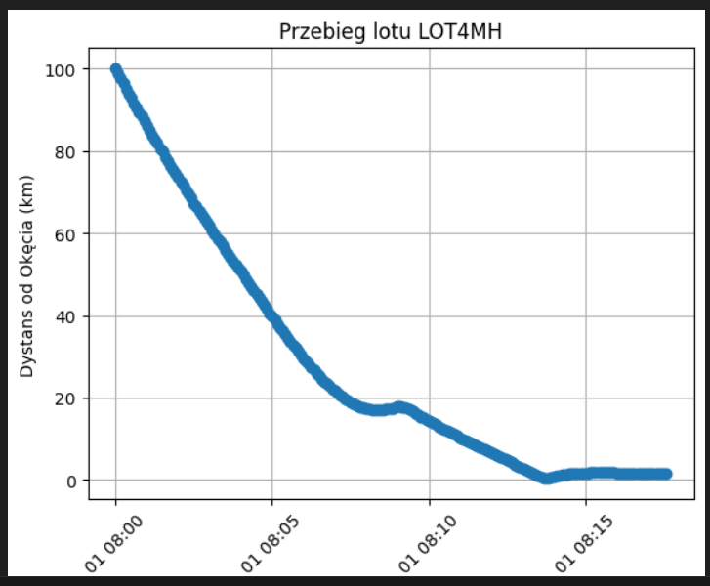
Jak widzicie, niektóre loty w pewnym momencie zatrzymują się w odległości ok 20 km od lotniska - kręcą się w kółko w oczekiwaniu na pas do lądowania
To pokazuje, że nad lotniskami może tworzyć się tłok - a to byłby cel naszej analizy

